Бюджет
Бюджет проекту "Дитячий ігровий майданчик у дворі будинку по вул. Єфремова, 17 "

№ |  | одиниця вимірювання | к-сть | Ціна | Сума грн | Зовнішній вигляд
1 | Відновлення існуючих кострукцій та елементів дитячого майданчика та демонтаж існуючих бетоних конструкцій |  |  |  | 60000.00
2 | Обладнання для дитячого майданчика |  |  |  | 342300.00
2.1 | Игровой комплекс "Хортица" (мини) InterAtletika T917.1 | шт | 1 | 275000.00 | 275000.00 | 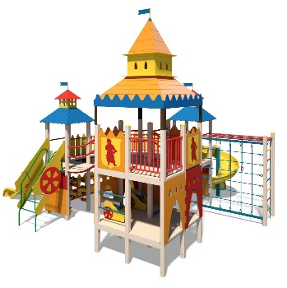
2.2 | Гойдалка подвійна зі спинкою на ланцюгах InterAtletika TE407M | шт | 1 | 12000.00 | 12000.00 | 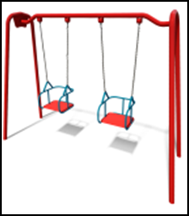
2.3 | Дитяча пісочниця InterAtletika T314 | шт | 1 | 12500.00 | 12500.00
2.4 | Карусель "Василек" InterAtletika Т216.1 | шт | 1 | 13500.00 | 13500.00
2.5 | ГОЙДАЛКА-БАЛАНСИР InterAtletika TE213 | шт | 1 | 7100.00 | 7100.00
2.6 | Качалка на пружине "Джип" InterAtletika TE205 | шт | 1 | 15000.00 | 15000.00
2.7 | Урна InterAtletika S742 | шт | 4 | 1800.00 | 7200.00 | 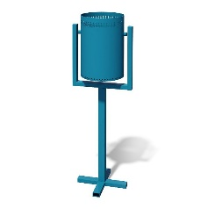
3 | Послуги з доставки обладнання для дитячого майданчику |  |  |  | 7000.00
4 | Послуги з монтажу обладнння для дитячого майданчику |  |  |  | 51500.00
5 | Вартість експертизи проектно-кошторисної документації, технічний нагляд |  |  |  | 17090.00
6 | Всього |  |  |  | 477890.00
7 | Обов`язковий резерв 20% |  |  |  | 95578.00
 | Загальна вартість проекту |  |  |  | 573468.00

Счет на оборудование
 |  |  | Специфікація замовлення №11837.1

№ | Артикул |  | Зовнішній вигляд | Найменування |  |  | Кіл-ть | Од. вим. | Ціна з ПДВ |  | Сума з ПДВ
1 | T917.1M |  | 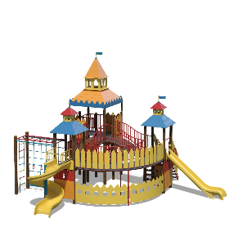 Нет изображения | Ігровий комплекс "Хортиця" (міні) |  |  | 1 | шт | 275,000.00 |  | 275,000.00
2 | T216.1 |  | 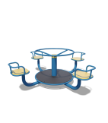 Нет изображения | Карусель "Волошка 4" |  |  | 1 | шт | 13,500.00 |  | 13,500.00
3 | TE407M |  | 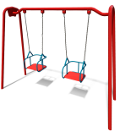 Нет изображения | Гойдалка подвійна зі спинкою на ланцюгах |  |  | 1 | шт | 12,000.00 |  | 12,000.00
4 | TE205 |  | 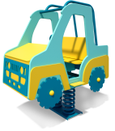 Нет изображения | Гойдалка на пружині "Джип" |  |  | 1 | шт | 15,000.00 |  | 15,000.00
5 | T314 |  | 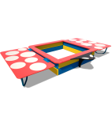 Нет изображения | Пісочниця з кришкою"Божа Корівка" |  |  | 1 | шт | 12,500.00 |  | 12,500.00
6 | TE213 |  | 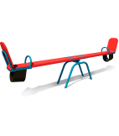 Нет изображения | Гойдалка-балансир великий |  |  | 1 | шт | 7,100.00 |  | 7,100.00
7 | S742 |  | 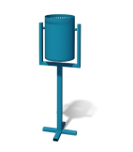 Нет изображения | Урна |  |  | 4 | шт | 1,800.00 |  | 7,200.00

 |  |  |  |  | Вартість обладнання: |  |  |  |  | 342,300.00
 |  | Доставка: |  |  |  |  |  |  |  | 7,000.00
 |  | Монтаж: |  |  |  |  |  |  |  | 51,500.00
 |  |  |  |  |  | Загальна вартість: |  |  |  | 400,800.00

